Sheet1
Изображение | Артикул | Название | Категория | Бренд | Цена до скидки | Цена со скидкой | Размер скидки % | url | url_img | stars
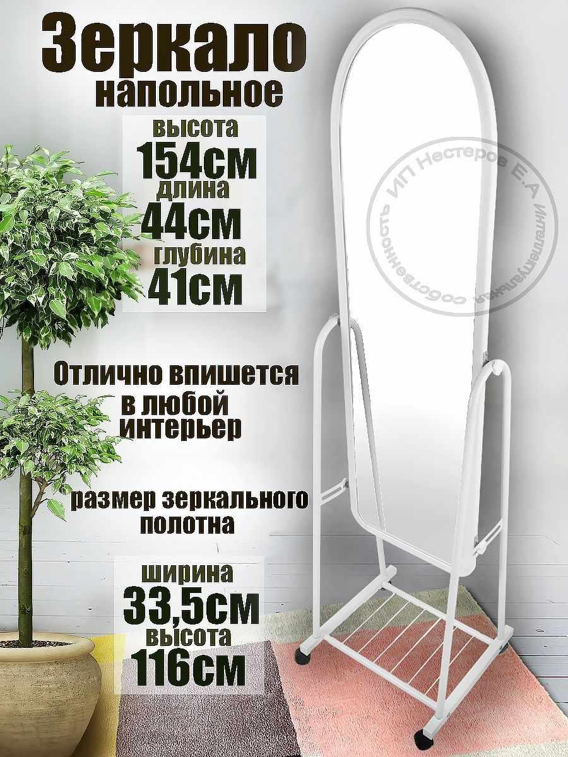 | 117777302 | Интерьерное зеркало напольное на колесах в полный рост | Зеркала | KONONO | 8310 | 4736 | 43.01 | https://www.wildberries.ru/catalog/117777302/detail.aspx?targetUrl=BP | https://images.wbstatic.net/big/new/117770000/117777302-1.jpg | 4
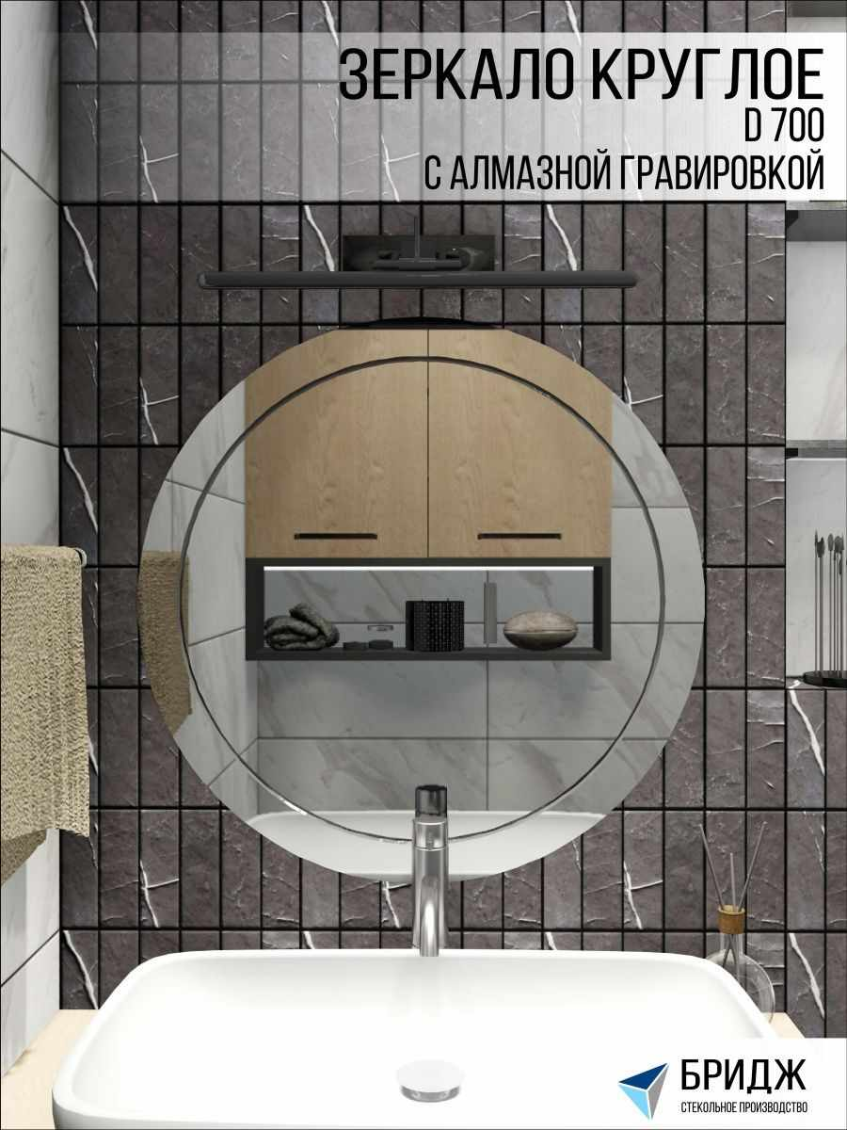 | 77507911 | Интерьерные зеркала | Зеркала | Стекольное производство БРИДЖ | 7000 | 1400 | 80 | https://www.wildberries.ru/catalog/77507911/detail.aspx?targetUrl=BP | https://images.wbstatic.net/big/new/77500000/77507911-1.jpg | 5
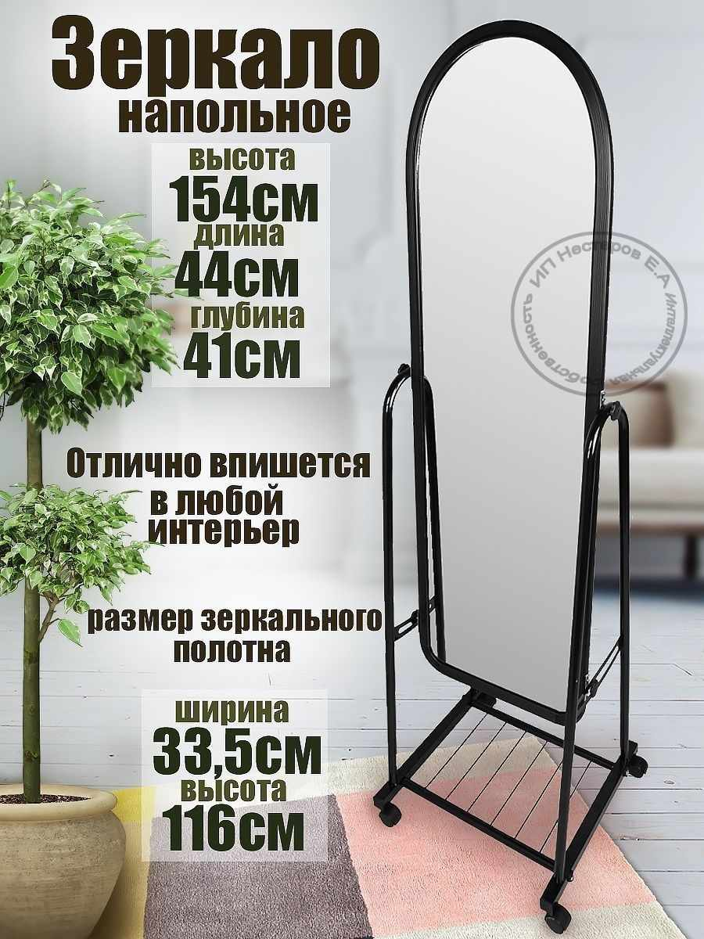 | 112399000 | Интерьерное зеркало напольное на колесах в полный рост | Зеркала | KONONO | 8310 | 4736 | 43.01 | https://www.wildberries.ru/catalog/112399000/detail.aspx?targetUrl=BP | https://images.wbstatic.net/big/new/112390000/112399000-1.jpg | 4
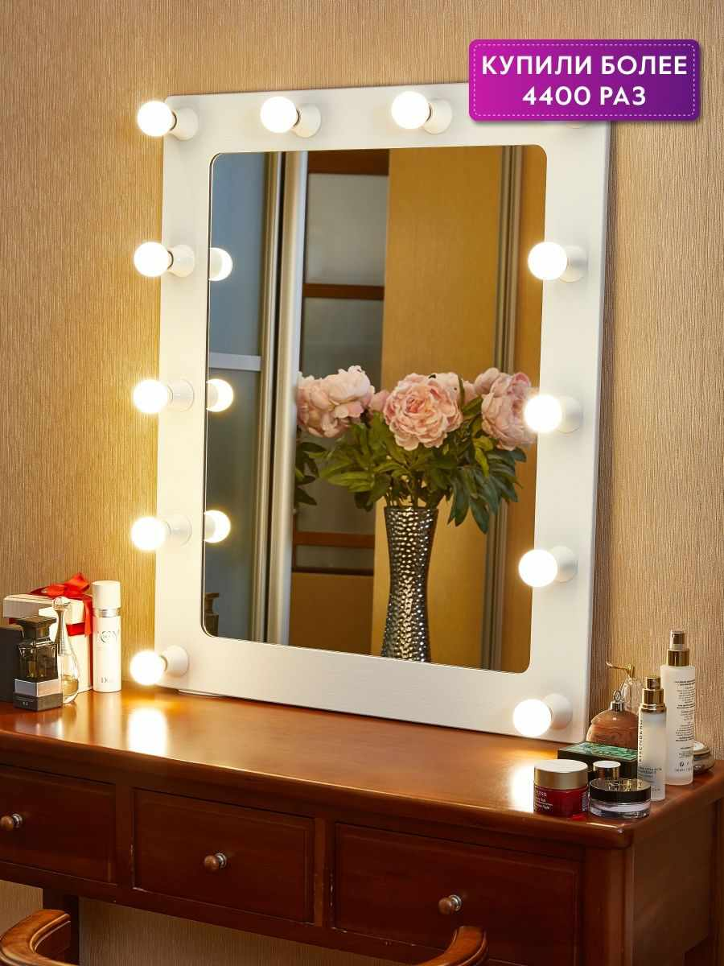 | 8101033 | Гримерное зеркало с подсветкой 230 Грим | Зеркала | Postermarket | 8691 | 5214 | 40.01 | https://www.wildberries.ru/catalog/8101033/detail.aspx?targetUrl=BP | https://images.wbstatic.net/big/new/8100000/8101033-1.jpg | 4
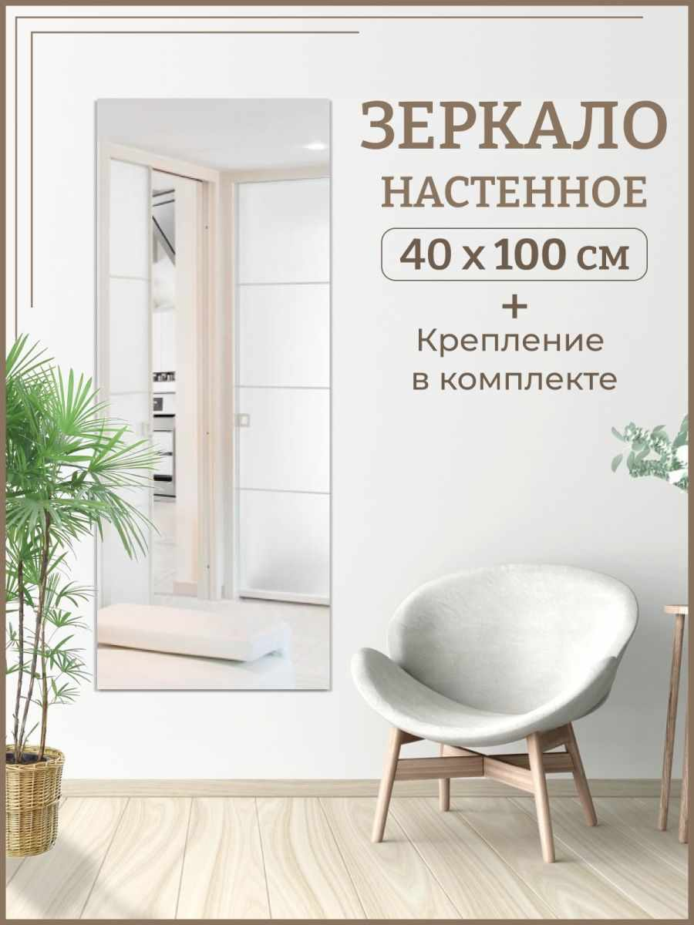 | 115531825 | Зеркало прямоугольное 40х100 см | Зеркала | Стеклопрофи | 2971 | 1663 | 44.03 | https://www.wildberries.ru/catalog/115531825/detail.aspx?targetUrl=BP | https://images.wbstatic.net/big/new/115530000/115531825-1.jpg | 4
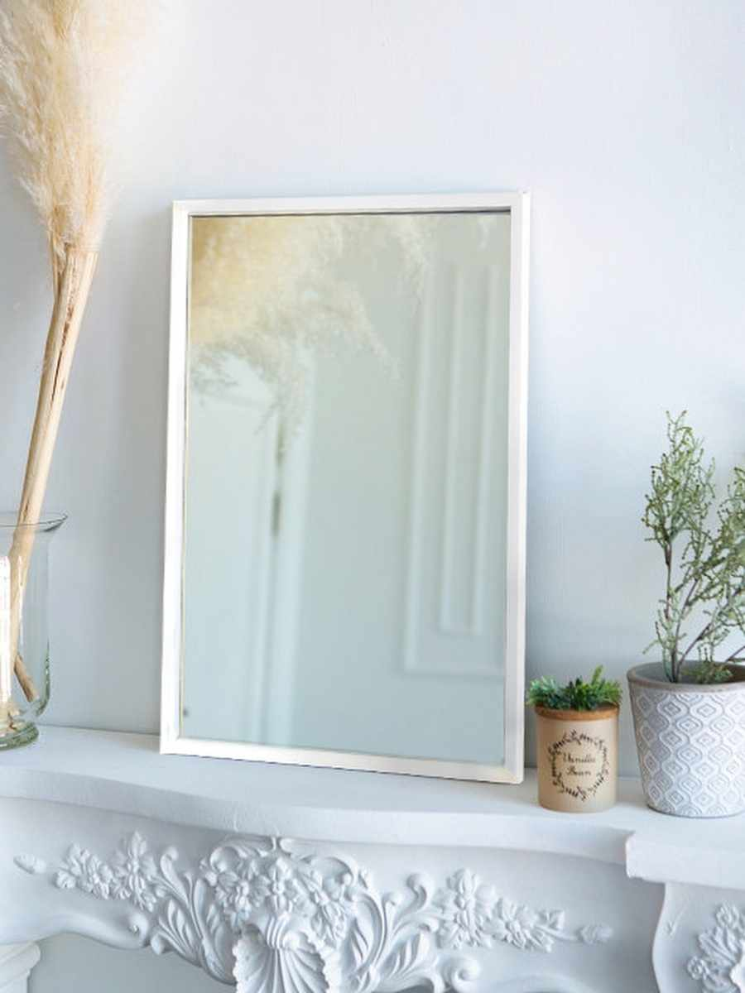 | 49279846 | Зеркало настенное, настольное, в раме | Зеркала | Яркое зеркало | 2600 | 1456 | 44 | https://www.wildberries.ru/catalog/49279846/detail.aspx?targetUrl=BP | https://images.wbstatic.net/big/new/49270000/49279846-1.jpg | 5
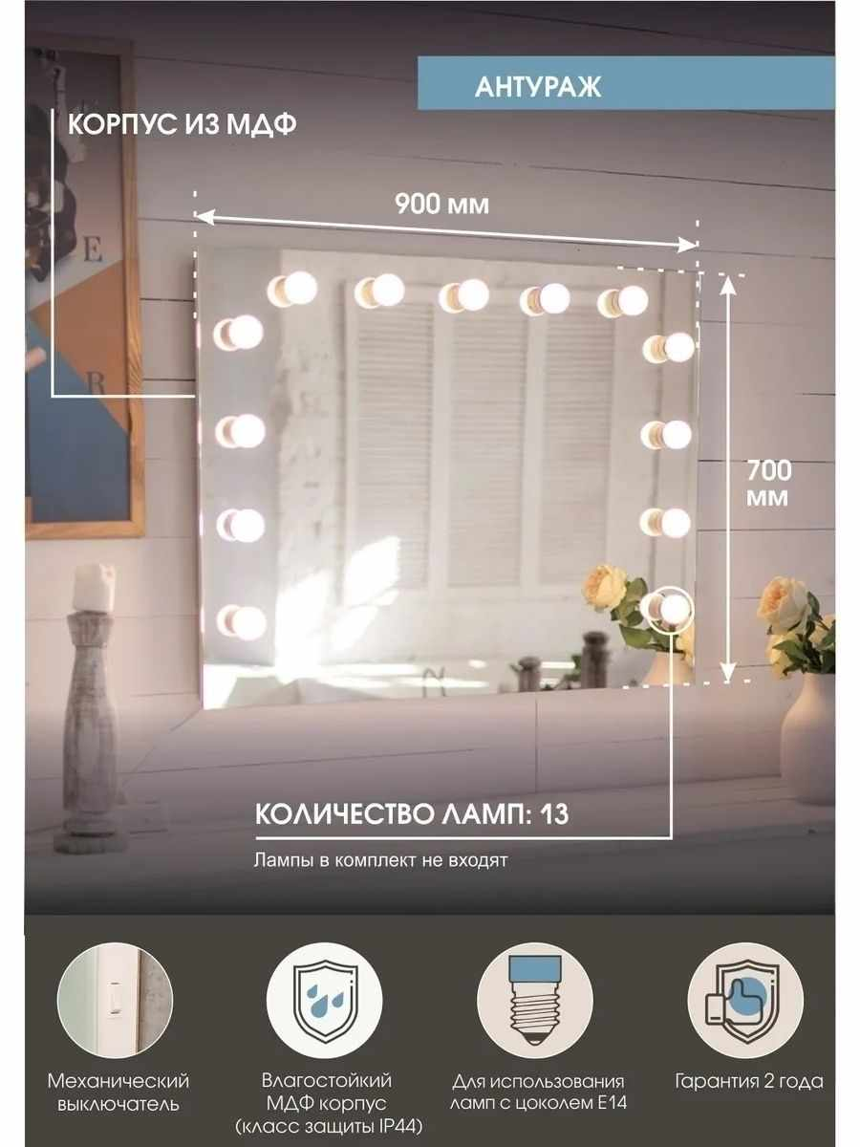 | 15409918 | Гримерное зеркало без лампочек 90 см х 70 см | Зеркала |  | 7406 | 5184 | 30 | https://www.wildberries.ru/catalog/15409918/detail.aspx?targetUrl=BP | https://images.wbstatic.net/big/new/15400000/15409918-1.jpg | 5
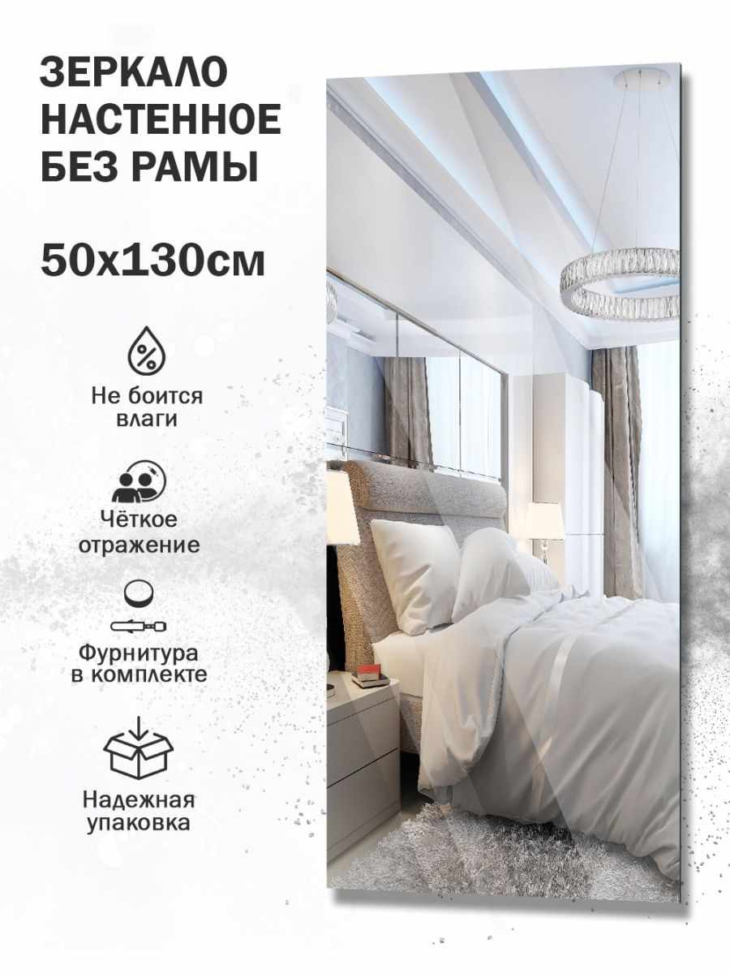 | 78733193 | Зеркало настенное, интерьерное | Зеркала | Даминарт | 3945 | 2367 | 40 | https://www.wildberries.ru/catalog/78733193/detail.aspx?targetUrl=BP | https://images.wbstatic.net/big/new/78730000/78733193-1.jpg | 4
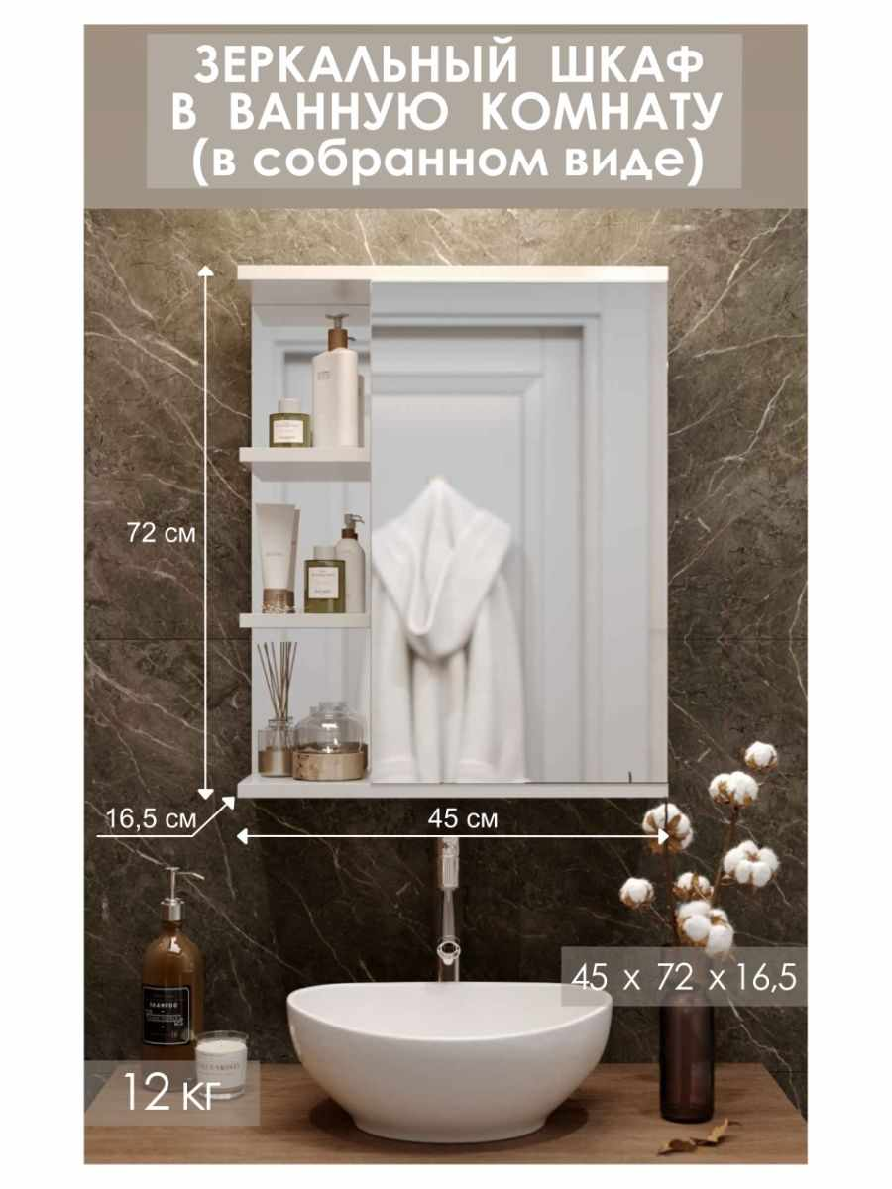 | 59512967 | зеркальный шкаф для ванной | Зеркала | Storys | 9990 | 5194 | 48.01 | https://www.wildberries.ru/catalog/59512967/detail.aspx?targetUrl=BP | https://images.wbstatic.net/big/new/59510000/59512967-1.jpg | 5
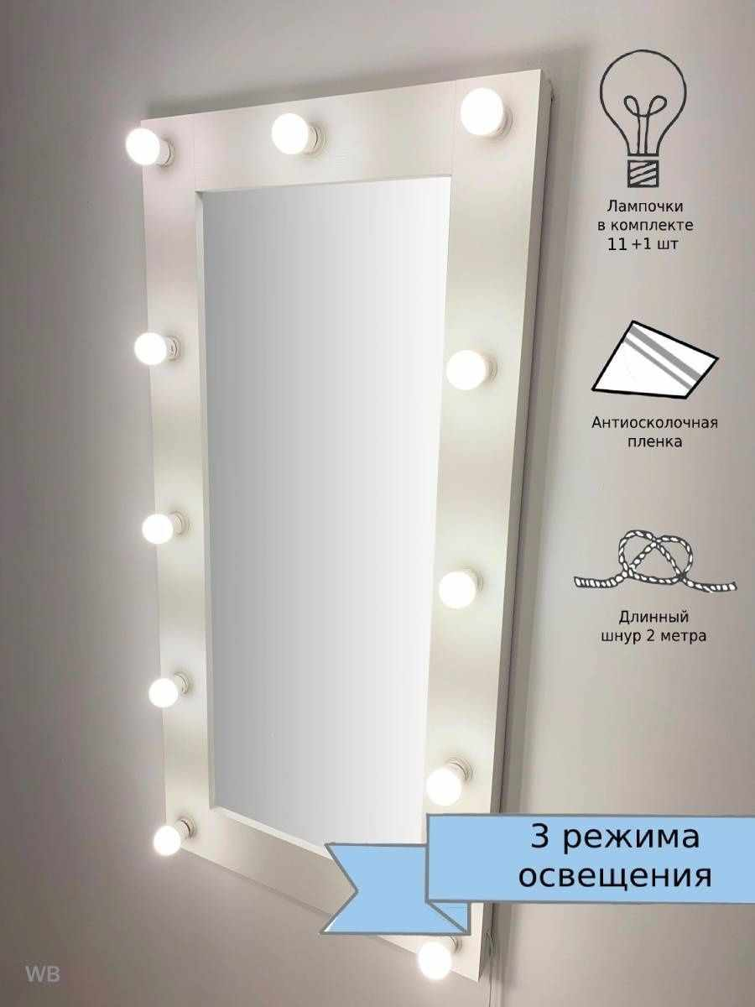 | 97765338 | Настенное зеркало с лампочками | Зеркала |  | 16632 | 6652 | 60 | https://www.wildberries.ru/catalog/97765338/detail.aspx?targetUrl=BP | https://images.wbstatic.net/big/new/97760000/97765338-1.jpg | 5
 | 117777302 | Интерьерное зеркало напольное на колесах в полный рост | Зеркала | KONONO | 8310 | 4736 | 43.01 | https://www.wildberries.ru/catalog/117777302/detail.aspx?targetUrl=BP | https://images.wbstatic.net/big/new/117770000/117777302-1.jpg | 4
 | 77507911 | Интерьерные зеркала | Зеркала | Стекольное производство БРИДЖ | 7000 | 1400 | 80 | https://www.wildberries.ru/catalog/77507911/detail.aspx?targetUrl=BP | https://images.wbstatic.net/big/new/77500000/77507911-1.jpg | 5
 | 112399000 | Интерьерное зеркало напольное на колесах в полный рост | Зеркала | KONONO | 8310 | 4736 | 43.01 | https://www.wildberries.ru/catalog/112399000/detail.aspx?targetUrl=BP | https://images.wbstatic.net/big/new/112390000/112399000-1.jpg | 4
 | 8101033 | Гримерное зеркало с подсветкой 230 Грим | Зеркала | Postermarket | 8691 | 5214 | 40.01 | https://www.wildberries.ru/catalog/8101033/detail.aspx?targetUrl=BP | https://images.wbstatic.net/big/new/8100000/8101033-1.jpg | 4
 | 115531825 | Зеркало прямоугольное 40х100 см | Зеркала | Стеклопрофи | 2971 | 1663 | 44.03 | https://www.wildberries.ru/catalog/115531825/detail.aspx?targetUrl=BP | https://images.wbstatic.net/big/new/115530000/115531825-1.jpg | 4
 | 49279846 | Зеркало настенное, настольное, в раме | Зеркала | Яркое зеркало | 2600 | 1456 | 44 | https://www.wildberries.ru/catalog/49279846/detail.aspx?targetUrl=BP | https://images.wbstatic.net/big/new/49270000/49279846-1.jpg | 5
 | 15409918 | Гримерное зеркало без лампочек 90 см х 70 см | Зеркала | Континент | 7406 | 5184 | 30 | https://www.wildberries.ru/catalog/15409918/detail.aspx?targetUrl=BP | https://images.wbstatic.net/big/new/15400000/15409918-1.jpg | 5
 | 59512967 | зеркальный шкаф для ванной | Зеркала | Storys | 9990 | 5194 | 48.01 | https://www.wildberries.ru/catalog/59512967/detail.aspx?targetUrl=BP | https://images.wbstatic.net/big/new/59510000/59512967-1.jpg | 5
 | 97765338 | Настенное зеркало с лампочками | Зеркала | BeautyUP | 16632 | 6652 | 60 | https://www.wildberries.ru/catalog/97765338/detail.aspx?targetUrl=BP | https://images.wbstatic.net/big/new/97760000/97765338-1.jpg | 5
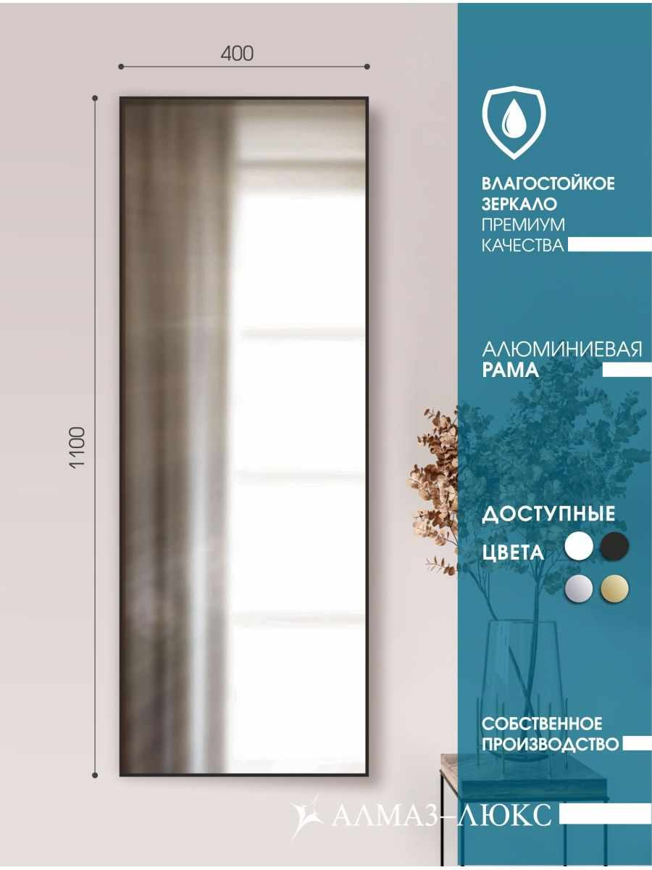 | 94275816 | Интерьерное зеркало в алюминиевой раме | Зеркала | Алмаз-Люкс | 8213 | 4517 | 45 | https://www.wildberries.ru/catalog/94275816/detail.aspx?targetUrl=BP | https://images.wbstatic.net/big/new/94270000/94275816-1.jpg | 4

